关系图
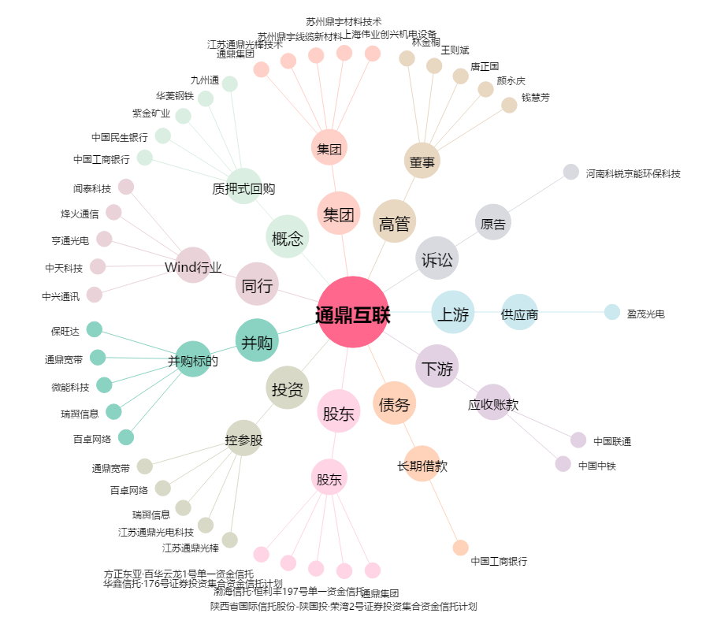
通鼎互联[002491.SZ] - 关系概览图

